1.IDENTIFICACION
INFORMACIÓN GENERAL |  | INFORMACIÓN DEL ESTUDIO RESPECTIVO
 |  | NODO NÚMERO |  |  |  |  | 19124
 |  | INFORME NÚMERO |  |  |  |  | 789
CONTRATISTA | UNIÓN TEMPORAL MOVILIDAD 2014 | ORDEN DE TRABAJO No. |  |  |  |  | PROGRAMACION BASICA
 |  | FECHA DE LA ORDEN DE TRABAJO |  |  |  |  | -
 |  | FECHA DE LA TOMA DE INFORMACIÓN |  |  |  |  | 070514
 |  | DÌA DE LA SEMANA
OBJETO DEL CONTRATO | REALIZAR LA TOMA DE INFORMACIÓN DE CAMPO, COMO INSUMO DEL PROGRAMA DE MONITOREO, SEGUIMIENTO Y PLANEACIÓN DEL TRÁNSITO Y EL TRANSPORTE DE BOGOTA D.C | TIPO DE ESTUDIO |  |  |  |  | VOLÚMENES POR TIPO DE VEHÍCULO
 |  | NOMBRE DEL ARCHIVO |  |  |  |  | 19124_AC_100_X_TV_60_140507_VOL_V1.xlsx
 |  | CÓDIGO DEL ESTUDIO |  |  |  |  | VOL
 |  | LUGAR DE LA TOMA DE INFORMACIÓN
NÚMERO DE CONTRATO | 2072-2013 | COORDENADA X |  |  |  |  | LONGITUD
 |  | COORDENADA Y |  |  |  |  | LATITUD

FECHA DE INICIO DEL CONTRATO | 22-01-2014 | PROFESIONALES RESPONSABLES
 |  | CONSULTOR (DIRECTOR) |  |  |  |  | ING. MSC. SANDRA LUCIA NAVAS TEQUIA
 |  | CONSULTOR (COORDINADOR GENERAL) |  |  |  |  | ING. MSC. LUIS FERNANDO RUBIANO BARRERO
INTERVENTORÍA | UNIVERSIDAD NACIONAL DE COLOMBIA | CONSULTOR (EXPERTO EN TRÁNSITO Y TRANSPORTE) |  |  |  |  | ING. ESP. DIANA PAOLA PARADA
 |  | CONSULTOR (ING ANÀLISIS) |  |  |  |  | ING. ESP. LUIS FERNANDO BECERRA
 |  | INTERVENTORÍA (DIRECTOR) |  |  |  |  | ING. MSC. ARTURO ZARATE
 |  | INTERVENTORÍA (ESPECIALISTA) |  |  |  |  | ING. MSC. WILLIAM CASTRO
 |  | INTERVENTORÍA (RESIDENTE) |  |  |  |  | ING. JOSÉ EDWIN TORRES
OBJETO DEL CONTRATO | INTERVENTORÍA TÉCNICA, ADMINISTRATIVA Y FINANCIERA PARA LA TOMA DE INFORMACIÓN DE CAMPO COMO INSUMO DEL PROGRAMA DE MONITOREO, SEGUIMIENTO Y PLANEACIÓN DEL TRÁNSITO Y TRANSPORTE DE BOGOTÁ D.C. | SUPERVISOR SECRETARIA MOVILIDAD |  |  |  |  | ING. FABIAN GONZALEZ

 |  | VERSIONES DEL ESTUDIO
 |  | NÚMERO |  | FECHA | OBSERVACIONES
NÚMERO DE CONTRATO | 2072-2013 | Versión 0 |  | 15/05/14
 |  | Versión 1 |  | 23/05/14 | SE ATENDIERON LAS OBSERVACIONES DE INTERVENTORÍA ENVIADAS EN COMUNICADO FI-INT-CMTTUB14-213-14, SE DA RESPUESTA MEDIANTE RADICADO ICV-187-C-392. Se revisó el volumen de motos para los periodos 18:15 - 18:30 del movimiento 4, donde no se evidenció una causa aparente que justifique el comportamiento.
 |  | Versión 2
FECHA DE INICIO DEL CONTRATO | 21-01-2014 | Versión 3

 |  | DESCRIPCIÓN DE LA TOMA DE INFORMACIÓN
 |  | TIPO DE VEHÍCULO | FACTOR DE EQUIVALENCIA | MOVIMIENTOS AFORADOS |  |  | No. DE PERÍODOS | HORA
ESQUEMA |  |  |  | ACCESO | LENTA | RÁPIDA | HORARIO DEL PERÍODO No. 1 | 22:00-06:00
 |  | L | 1 | NORTE | 1 | 1B | HORARIO DEL PERÍODO No. 2 | 06:00-14:00
 |  | C | 2 | SUR | 2 | 2B | HORARIO DEL PERÍODO No. 3 | 14:00-22:00
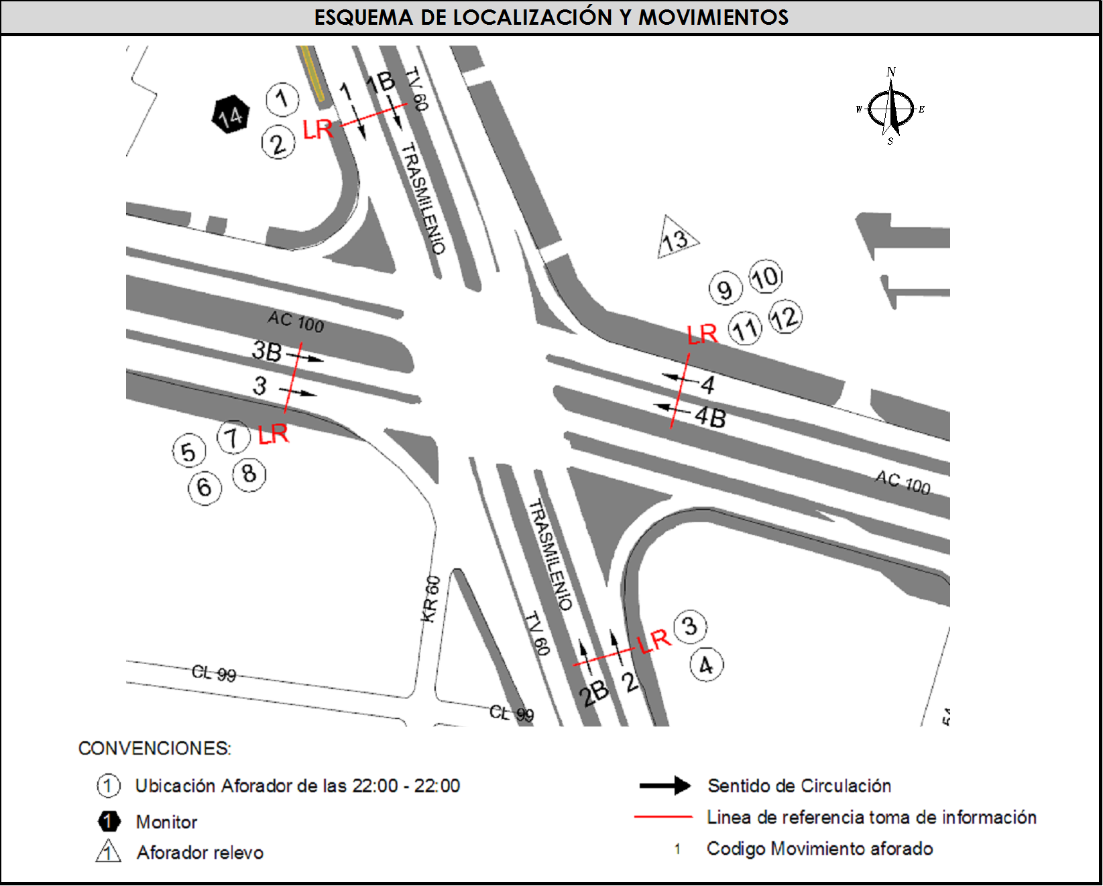
 |  |  |  | OESTE | 3 | 3B | No. DE HORAS TOMADAS |  | 24
 |  | BT | 2 | ESTE | 4 | 4B | HORARIO DE LA TOMA DE INFORMACIÓN |  | 22:00-22:00
 |  | B | 2 |  |  |  | No. DE EQUIPOS UTILIZADOS |  | 13
 |  |  |  | OBSERVACIONES DE LA TOMA DE INFORMACIÒN
 |  | AL | 2 | OBSERVACION |  |  |  |  |  | ACCESO
 |  | AT | 2.5 | LOS MOVIMIENTOS CORRESPONDIENTES A LOS CÓDIGOS 1B Y 2B, HACEN REFERENCIA A LA CIRCULACIÓN DE BUSES ARTICUALDOS Y BIARTICUALDOS POR LA CALZADA EXCLUSIVA DEL SISTEMA TRANSMILENIO. |  |  |  |  |  | NORTE - SUR
 |  | BA | 2.5
 |  | ESP | 2 | DESDE LAS 07:17 HORAS HASTA LAS 09:00 HORAS, LA POLICIA DE TRANSITO Y TRANSPORTE DA PRIORIDAD DE DOBLE SEMAFORO A LA AVENIDA SUBA, SENTIDO NORTE - SUR, GENERANDO BUENA MOVILIDAD EN ESTA VÍA, A DIFERENCIA DE LA AVENIDA CALLE 100 DONDE SE GENERA UNA GRAN CONGESTIÓN EN LOS SENTIDOS ORIENTE - OCCIDENTE Y VICEVERSA. |  |  |  |  |  | NORTE - ORIENTE - OCCIDENTE
 |  | INT | 2
 |  | C2P | 2.5
 |  | C2G | 2.5 | SE PRESENTA LLUVIA EN EL PUNTO DE TOMA DE INFORMACIÓN DESDE LAS 19:20 HASTA LAS 21:00 HORAS |  |  |  |  |  | TODOS
 |  | C3-C4 | 2.5
 |  | C5 | 2.5
 |  | >C5 | 2.5
 |  | M | 0.5
 |  | BIC | 0.3

 |  | ANALISIS PUNTUAL
 |  | LA INTERSECCIÓN DE LA AVENIDA CALLE 100 CON AVENIDA TRANSVERSAL 60 (AVENIDA SUBA), SE ENCUENTRA UBICADA AL NOROESTE DE LA CIUDAD, EN LA LOCALIDAD DE SUBA. LA AVENIDA CALLE 100, PERMITE LA CIERCULACIÓN EN SENTIDO ORIENTE - OCCIDENTE Y VICEVERSA, ESTÁ CONFORMADA POR CUATRO CALZADAS, DOS POR SENTIDO PARA TRÁFICO MIXTO, CADA CALZADA CUENTA CON DOS CARRILES (INCLUYE TPC). LA AVENIDA SUBA, PERMITE LA CIRCULACIÓN EN SENTIDO NORTE - SUR Y VICEVERSA, ESTÁ CONFORMADA POR CUATRO CALZADAS, DOS POR SENTIDO; LAS CALZADAS EXTERNAS SON PARA EL TRÁFICO MIXTO (INCLUYE TPC), UNA POR SENTIDO Y ESTÁN CONFORMADAS POR TRES CARRILES CADA UNA; LAS DOS CALZADAS INTERNAS, UNA POR SENTIDO, TIENEN DOS CARRILES CADA UNA Y SON PARA EL USO EXCLUSIVO DE TRANSMILENIO; LA AVENIDA SUBA TIENE PASO A NIVEL CON LA AVENIDA CALLE 100. EL VOLUMEN TOTAL AFORADO DURANTE EL DÍA FUE DE 157,819 VEHÍCULOS MIXTOS, COMPUESTOS DE LA SIGUIENTE MANERA: EL 69,8% CORRESPONDEN A VEHÍCULOS LIVIANOS, EL 18,3% MOTOS, EL 9,4% A TRANSPORTE PÚBLICO COLECTIVO (COLECTIVOS, BUSETA / BUSETON, BUSES) Y EL 2,0% A VEHÍCULOS DE CARGA . LOS PERÍODOS DE MÁXIMA DEMANDA SE PRESENTAN ENTRE LAS 15:30 Y LAS 16:30 HORAS, Y ENTRE LAS 16:45 Y LAS 17:45 HORAS. LA HORA PICO TOTAL DE LA INTERSECCIÓN SE REGISTRA ENTRE LAS 16:45 Y LAS 17:15 HORAS, PERIODO EN EL QUE SE MOVILIZA UN TOTAL DE 10.967 VEHÍCULOS MIXTOS, DE LOS CUALES EL 67,0% CORRESPONDE A VEHÍCULOS LIVIANOS, EL 22,5% A MOTOS, EL 8,6% A TRANSPORTE PUBLICO COLECTIVO Y M

 |  | REGISTRO FOTOGRÁFICO
 |  | 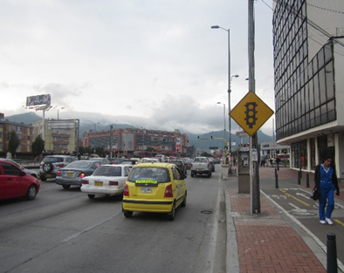 |  |  |  |  | 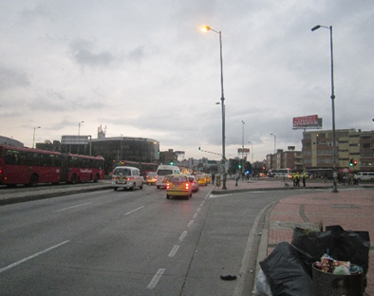

 |  | ACCESO NORTE |  |  |  |  | ACCESO SUR

 |  | 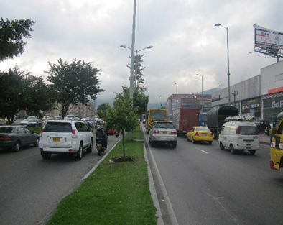 |  |  |  |  | 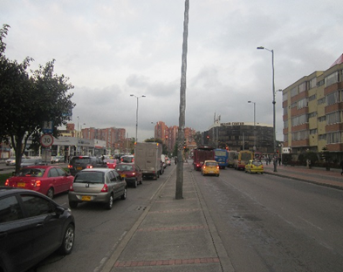

 |  | ACCESO OCCIDENTE |  |  |  |  | ACCESO ORIENTE

